Sheet1
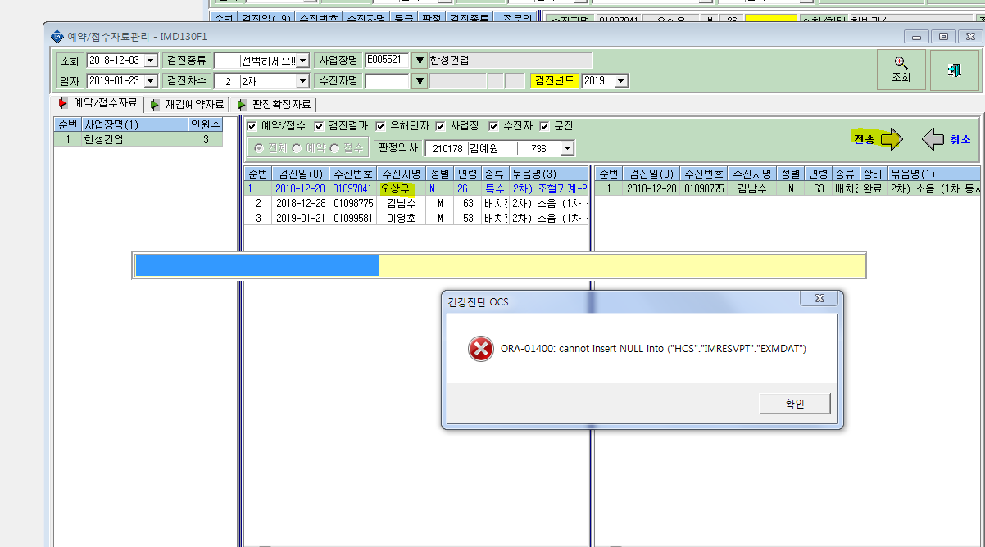
<예약/접수>-예약/접수자료관리->오상우님 결과가 전송이 안됩니다. 확인부탁드립니다.

